Sheet1
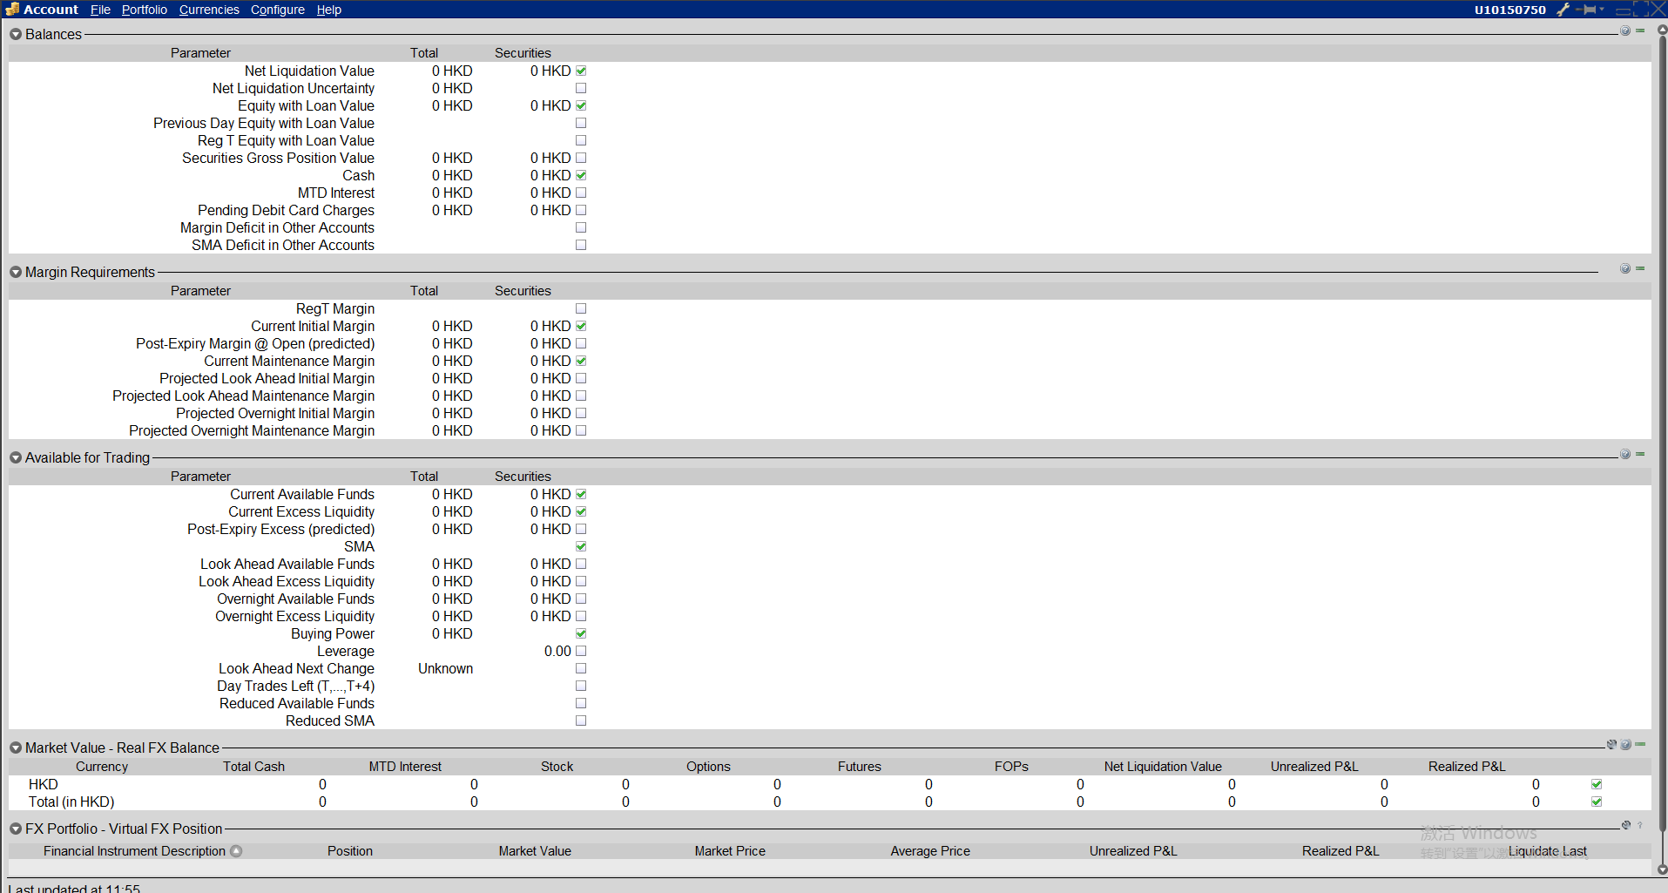
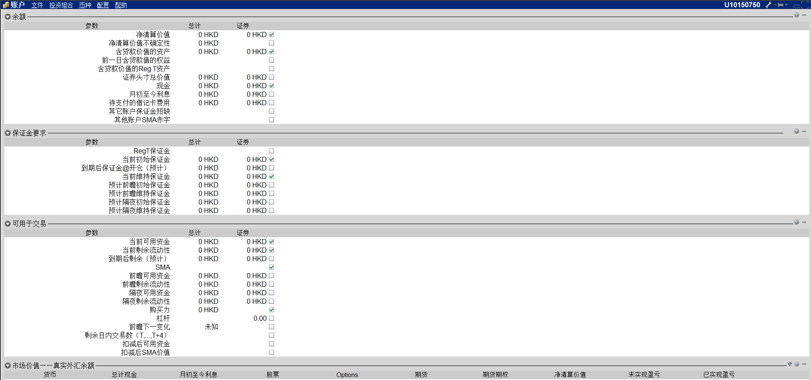
类型 | 盈透接口方法 | 说明 | url | 是否可用 | 问题描述
账户基本信息 | reqManagedAccts | 单个用户名可以处理多个帐户。如连接部分所述，TWS将在建立连接后自动发送管理帐户列表。 | http://interactivebrokers.github.io/tws-api/managed_accounts.html | 是
 | reqFamilyCodes | 从API确定帐户系列下是否存在帐户 | http://interactivebrokers.github.io/tws-api/account_updates.html | 是
 | reqAccountSummary | AccountType:账户类型 | http://interactivebrokers.github.io/tws-api/account_updates.html | 是

账户资金类 账户各类现金余额等 | reqAccountSummary | AccruedCash 应计现金
 | reqAccountSummary | NetLiquidation：净清算价值
 | reqAccountSummary | TotalCashValue：现金总值
 | reqAccountSummary | SettledCash：结算现金
 | reqAccountSummary | AccruedCash 应计现金
 | reqAccountSummary | BuyingPower：购买力
 | reqAccountSummary | EquityWithLoanValue：含贷款价值的资产
 | reqAccountSummary | PreviousEquityWithLoanValue：与贷款值的前一个等式
 | reqAccountSummary | GrossPositionValue：总头寸价值
 | reqAccountSummary | ReqTEquity
 | reqAccountSummary | ReqTMargin：要求保证金
 | reqAccountSummary | SMA
 | reqAccountSummary | InitMarginReq：初始保证金要求
 | reqAccountSummary | LookAheadMaintMarginReq：查看维护余量请求
 | reqAccountSummary | AvailableFunds：可用资金
 | reqAccountSummary | ExcessLiquidity：超额流动性
 | reqAccountSummary | Cushion
 | reqAccountSummary | FullInitMarginReq：完全限定余量
 | reqAccountSummary | FullMaintMarginReq：全额保证金要求
 | reqAccountSummary | FullAvailableFunds：完全可用资金
 | reqAccountSummary | FullExcessLiquidity：全额流动资金
 | reqAccountSummary | LookAheadNextChange：前瞻下一变化
 | reqAccountSummary | LookAheadInitMarginReq：查看附加利润
 | reqAccountSummary | LookAheadMaintMarginReq：查看维护余量请求
 | reqAccountSummary | LookAheadAvailableFunds：前瞻可用资金
 | reqAccountSummary | LookAheadExcessLiquidity：前瞻剩余流动性
 | reqAccountSummary | HighestSeverity：最高严重性
 | reqAccountSummary | DayTradesRemaining：当天交易剩余
 | reqAccountSummary | Leverage：贷股比；杠杆率
 | reqAccountSummary | 指定“$ LEDGER”标记后，帐户摘要数据将仅以BASE CURRENCY返回。
 | reqAccountSummary | 如果指定了“$ LEDGER：CURRENCY”标记，则仅在指定的CURRENCY中返回帐户摘要数据。返回的CashBalance和TotalCashBalance只是您在TWS账户窗口中看到的特定货币的余额。
 | reqAccountSummary | 指定“$ LEDGER：ALL”标记后，返回的帐户摘要数据将汇总所有帐户和货币的值。

账户资产类 （账户各类金融资产的持仓、收益盈亏等，包括股票、期货、外汇、期权等各类金融资产） | reqPnLSingle | 盈亏 | http://interactivebrokers.github.io/tws-api/pnl.html | 是
 | cancelPnLSingle | 取消盈亏 | http://interactivebrokers.github.io/tws-api/pnl.html | 是
 | reqPnL | 通过将“全部”指定为帐户代码，引入少于50个子帐户的代理帐户可以为所有子帐户接收聚合PnL。 对于具有许多子帐户和/或职位的顾问帐户的请求可能需要几秒钟来计算和返回聚合的损益。 对于帐户P＆L数据，必须检查TWS设置“下载位置时准备投资组合PnL数据”。 | http://interactivebrokers.github.io/tws-api/pnl.html | 是
 | cancelPnL | 取消 | http://interactivebrokers.github.io/tws-api/pnl.html | 是

实时行情数据 （包括实时盘口、实时成交列表、实时行情等） | reqMktData | 获得与TWS观察列表中显示的数据相对应的流市场数据值。此数据是由每秒多次拍摄的聚合快照组成。默认情况下，通过调用IBApi.EClient.reqMktData返回一组“默认”刻度类型，并通过在市场数据请求中指定相应的通用刻度类型来获得其他刻度类型。包括通用刻度类型可以通过添加其他列在TWS观察列表中显示许多但不是所有类型的数据。每个市场数据请求使用唯一标识符（股票代码ID）来标识返回的数据： | https://interactivebrokers.github.io/tws-api/md_request.html
 | reqMktData | 成功的市场数据请求后，会自动提供最常见的价格类型。但是，显式请求可以使用其他节拍类型：通用节拍类型。调用IBApi.EClient.reqMktData时，可以通过函数的genericTickList参数请求特定的通用标记： | https://interactivebrokers.github.io/tws-api/md_request.html
 | reqMktData | 通过交换市场数据订阅，例如美国股票的网络A（纽约证券交易所股票代码：NYSE），网络B（ARCA）或网络C（纳斯达克证券交易所代码），可以请求一次市场当前状态的快照，而不是请求随着市场价值的变化，不断更新。通过调用IBApi :: EClient :: reqMktData函数为true参数传递true，客户端应用程序将在IBApi.EWrapper.tickSnapshotEnd之前接收一次当前可用的市场数据事件在11秒后发送。快照请求只能用于默认的刻度类型; 不能指定通用刻度。值得注意的是，快照请求将仅返回11秒范围内的可用数据; 在某些情况下，可能不会为所有刻度类型返回值。 | https://interactivebrokers.github.io/tws-api/md_request.html
 | reqMktData | 对于股票，接收流媒体报价所需的个人交易所特定市场数据订阅。例如，对于纽约证券交易所股票，这种订阅被称为“网络A”，对于ARCA / AMEX股票，它被称为“网络B”，而对于纳斯达克股票，它被称为“网络C”。每个订阅都是单独添加的，并且具有单独的市场数据费用。 或者，还有一个“美国证券快照捆绑”订阅，它不提供流数据，但允许实时计算美国市场NBBO价格的快照。通过将函数IBApi :: EClient :: reqMktData中的第5个参数设置为True，可以从API进行监管快照请求。返回值是基于来自所有可用交易所的数据计算当前市场状态。 重要提示：每个监管快照都会向该帐户收取0.01美元的费用。这适用于现场和纸质帐户。。如果监管快照的月费达到特定“网络”订阅的价格，则用户将自动订阅该网络订阅以获得连续流媒体报价，并收取该月的相关费用。在月底，订阅将被终止。每个上市交易所都将独立设定上限，不会在上市交易所中合并。 | https://interactivebrokers.github.io/tws-api/md_request.html
 | reqTickByTickData | 从TWS v969和API v973.04开始，可以使用与TWS时间和销售窗口中显示的数据对应的刻度线数据。用户允许的同时逐个订阅的最大数量由用于计算市场深度订阅限制的最大数量的相同公式确定，不可报告交易的交易数据（例如组合和大宗交易）包含在实时数据馈送可用的“AllLast”数据类型中，但不记录在历史数据库中。 | https://interactivebrokers.github.io/tws-api/market_depth.html

收盘价 个股收盘价 用于系统内部基于持仓数据进行统计分析等 | reqFundamentalData | 历史数据通过IBApi.EClient.reqHistoricalData函数从TWS获得 | http://interactivebrokers.github.io/tws-api/historical_bars.html | 是
 | reqHistogramData | Histograms返回数据作为价格水平的函数而不是返回数据点 | https://interactivebrokers.github.io/tws-api/histograms.html | 否 | 模拟账户不能订阅
 | reqHistoricalTicks | 历史时间和销售数据 | https://interactivebrokers.github.io/tws-api/historical_time_and_sales.html | 否 | 没有纽约证券交易所STK的市场数据权限
 | reqHeadTimestamp | 最早的可用数据 | https://interactivebrokers.github.io/tws-api/head_timestamp.html | 是

基本数据 个股的基本面数据 | 实时数据+相关资讯

交易流水（订单记录） | reqAllOpenOrders | 所有提交的订单 | https://interactivebrokers.github.io/tws-api/order_submission.html | 是
 | reqOpenOrders | 请求当前API客户端的订单 | https://interactivebrokers.github.io/tws-api/open_orders.html#manually_submitted | 是
 | reqAutoOpenOrders | 手动提交的订单 | https://interactivebrokers.github.io/tws-api/open_orders.html#manually_submitted | 是

持仓（相关接口） | reqAccountUpdates | 创建一个订阅交易平台，通过该账户和投资组合信息传递。此信息与交易平台账户窗口中显示的信息完全相同 | http://interactivebrokers.github.io/tws-api/account_updates.html | 是
 | cancelReqAccountUpdates | 取消创建一个订阅交易平台 | http://interactivebrokers.github.io/tws-api/account_updates.html | 是
 | reqAccountUpdatesMulti | 以在任何帐户结构被用于从一个或多个帐户和/或模型建立同时帐户价值订阅。 | http://interactivebrokers.github.io/tws-api/account_updates.html | 否（有时会报错） | 322 处理API客户端请求时出现服务器错误。
 | cancelReqAccountUpdatesMulti | 取消 | http://interactivebrokers.github.io/tws-api/account_updates.html | 否（有时会报错） | 322 处理API客户端请求时出现服务器错误。
 | reqPositions | Positions订阅 | http://interactivebrokers.github.io/tws-api/positions.html | 是
 | cancelPositions | 取消Positions更新订阅 | http://interactivebrokers.github.io/tws-api/positions.html | 是

